13. PVC CLEANERS, CEMENTS
1 3 > P V C, P E C L E A N E R S A N D C E M E N T S
D E S C R I P T I O N | C O D E | D I M E N S I O N | P R I C E ( EUR ) | D I S C O U N T ( % )

 |  |  |  | 0

 | 600125 | 125 ml tube | 7.26 | 7.26
PVC C E M E N T UNI - 100 | 600250 | 250 ml bottle +special brush | 9.59 | 9.59
UNI-100® | 600500 | 500 ml bottle + special brush | 16.28 | 16.28
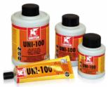
 | 6001000 | 1 000 ml bottle + special brush | 26.93 | 26.93

 | 6005000 | 5 000 ml tin pressure lid | 122.26 | 122.26

PVC C E M E N T WDF - 05
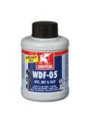

 | 600250WDF | 250ml bottle + special brush | 10.11 | 10.11
 | 600500WDF | 500ml bottle + special brush | 18.38 | 18.38

PVC, PVC-C & ABS C L E A N E R
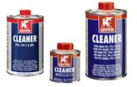
 | 6010125 | 125 ml tin | 6.11 | 6.11
 | 6010250 | 250 ml tin | 6.74 | 6.74
 | 6010500 | 500 ml tin | 10.84 | 10.84
 | 6011000 | 1 000 ml tin | 21.48 | 21.48

PE / PP / PVDF / PB C L A N E R
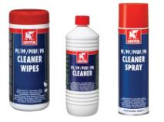

 | 601000PE | bottle 1 000 ml | 23.54 | 23.54
 | 6011000PES | spray 500 ml | 18.93 | 18.93
 | 60140000 | cleaner wipes - 100 pcs | 18.93 | 18.93

PE C L E A N E R W I P E S |  |  |  | 0.00
 |  | cleaner wipes - tube of 150 (90% etanol) | 36.21 | 36.21
 | C0620475

AQUA MAX FIX & SEAL
U N I V E R Z Á L N Í , F I X A Č N Í
T R A N S P A R E N T N Í T M E L
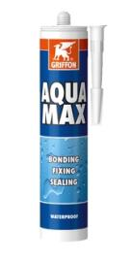

 | AM60300 | 425 g tube | 16.73 | 16.73

F I B R E S E A L
 | 6310694 | KOLMAT® FIBRE SEAL 12mm x 15m | 8.25 | 8.25

CABLE SAW
 | 6307762 | FORPVC, PVC-C, PP and PE PIPE 90 cm | 29.86 | 29.86

P Á J E C Í T A V I D L O S-39®
 | 1230010 | univerzální pájecí tavidlo bez obsahu kyselin - 320 ml | 21.52 | 21.52

E P O X Y R E P A I R S T I C K
 | 6152402 | dvousložková epoxidová opravná tyčinka - 114 g | 20.70 | 20.70

I P S - 3 0 0
 | 700118 | Neviditelná minerální povrchová impregnace pro savé porézní povrchy - 5 l | 53.88 | 53.88

R P S - 3 0 0
 | 700117 | Transparentní povrchová úprava pro obnovu povrchu s hydrofobní technologií - 500 ml | 48.95 | 48.95

POLY MAX® FIX & SEAL EXPRESS
 | 6314145 | Montážní lepidlo a tmel s velmi vysokou elasticitou a velmi rychlým nárůstem pevnosti | 19.08 | 19.08

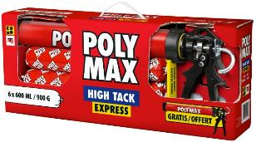
POLY MAX® HIGH TACK EXPRESS
 | 6311635 | Montážní lepidlo s velmi vysokou počáteční pevností spoje - 6 kusů | 223.52 | 223.52

